程序需求
一、客服入口

1 | 入口保持不变，点击后进入新的客服界面
二、客服界面
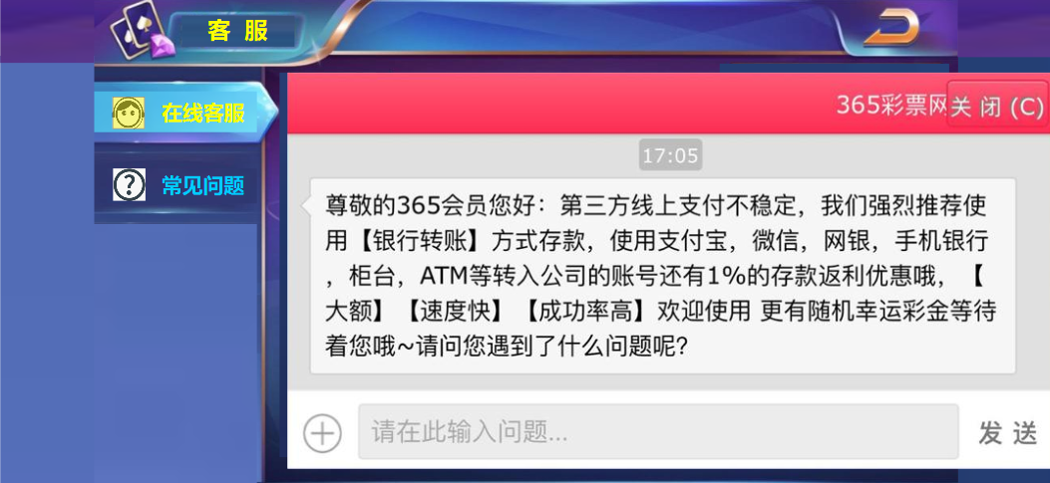
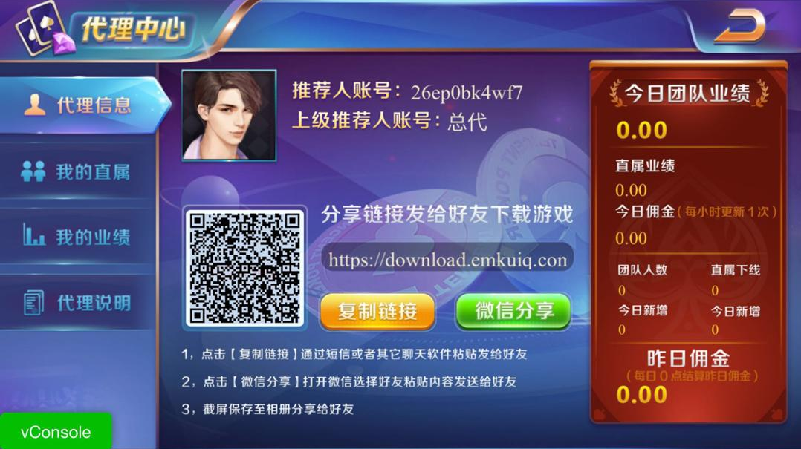

尺寸为145*90
多出的尺寸145*90
请用背景补充
两边一样，中间尺寸为1334*750
 |  |  |  |  | 代理系统
 |  |  | 尺寸1624*750

2.1 | 界面尺寸:最小尺寸为1334*750，最大尺寸为1624*750，请在这范围内进行全屏适配，可参考代理系统
2.2 | 左上角:图标+客服标题
 |  | 图标:复用代理系统的图标与小动画
 |  | 标题:根据美术提供的美术字与外框放置即可

 |  |  |  | 匹配参考

2.3 | 右上角:返回按钮,复用即可，有普通和点击两态，点击后返回大厅

2.4 | 中间左边菜单:图标+小标题
 |  | 图标:根据美术提供的图标，按效果图放置即可，图标选中和普通两态，选中为黄色，普通为蓝色

 |  | 小标题:根据美术提供的字体，按效果图放置即可，图标选中和普通两态，选中为黄色，普通为蓝色
 |  | 菜单下方需要预留空间，支持以后拓展其他菜单选项，同时需要做需要放置美术所设计的背景

2.5 | 中间右边内容:在线客服的链接弹框
 |  | 根据美术提供的普通与长屏的全屏比例，程序做链接网站后，显示做适配。
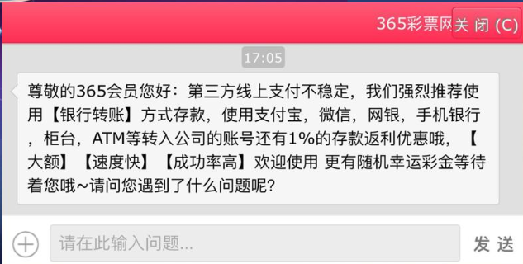

 |  | 常见问题:文字+背景
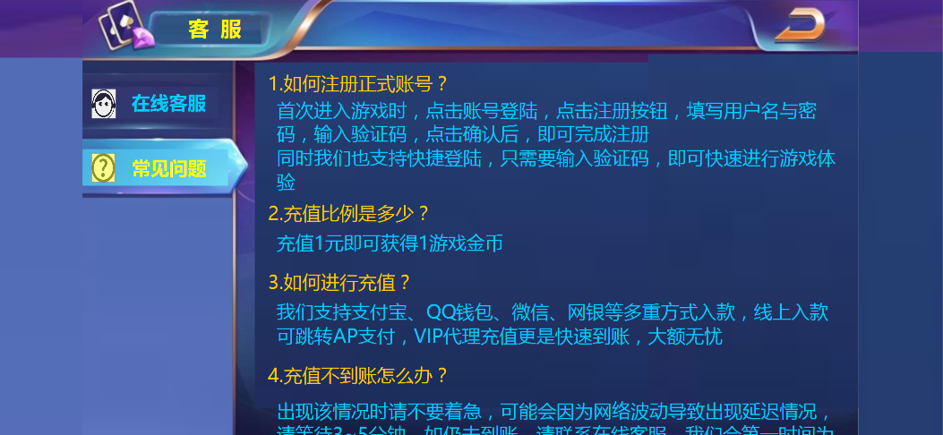

 |  | 文字:程序字，根据美术提供的两种颜色，字体大小，问题用黄色，答复用蓝色，程序设置
 |  | 字符:参考图内每行显示65个字符，超过的字符换行，请根据美术提供的效果进行调整即可
 |  | 滚动条效果:该内容框需要支持上下拖动，以便显示所以问题内容,只需要做上下拖动效果，无需显示滚动条
 |  | 注意:排版的时候需要底部留有一半字显示，提示玩家可拖动屏幕

 |  | 背景:根据美术提供的背景放置即可

2.6 | 常见问题文本库:请将以下内容放到游戏内即可
 |  | 1.如何注册正式账号?
 |  | 首次进入游戏时，点击账号登陆，点击注册按钮，填写用户名与密码，输入验证码，点击确认后，即可完成注册
 |  | 同时我们也支持快捷登陆，无需注册即可快速进行游戏体验

 |  | 2.充值比例是多少？
 |  | 充值1元即可获得1游戏金币

 |  | 3.如何进行充值？
 |  | 我们支持银行转账、微信支付、支付宝、QQ支付、银联支付、京东支付等多重方式入款，线上入款可跳转APP支付，VIP代
 |  | 理充值更是快速到账，大额无忧

 |  | 4.充值不到账怎么办？
 |  | 出现该情况时请不要着急，可能会因为网络波动导致出现延迟情况，请等待5~10分钟。如仍未到账，请联系在线客服，我们
 |  | 会第一时间为您解决问题

 |  | 5.VIP充值代理可靠吗？
 |  | 只要是游戏内充值页面中的代理充值，均是官方授权认证代理商，支持多种支付方式，满足您的一切支付需求，通道稳定，
 |  | 大额无忧，强烈推荐使用

 |  | 6.VIP微信代理充值不收红包怎么办？
 |  | 微信代理账号是方便与您沟通的联系方式，无法直接收取红包或转账，代理会为您提供收款账号或二维码进行支付，10秒内
 |  | 快速充值到账，感谢理解与支持！

 |  | 7.提现失败怎么办？
 |  | 只要您提交提现，5~10分钟内财务部会为您提现成功；如果您长时间未收到款项，请核实绑定的银行信息是否有误，及时联
 |  | 系在线客服为您查询解决

 |  | 8.信誉度问题？
 |  | 信誉我们是放在首位的，极速的游戏体验、超炫的游戏画面、出入款的效率，深受广大会员的认可与喜爱，如您心存疑惑，
 |  | 可以先小额入款尝试，感受我们的服务和诚信，我们坚信“陪伴是最长情的告白”

 |  | 9.绑定手机收不到验证码？
 |  | 请核实您的手机号码是否在正常使用中，或者更换其他手机号码尝试绑定，如果仍无法注册，请联系24小时在线客服咨询

 |  | 10.如何进行游戏？
 |  | 平台内支持老虎机、棋牌类等多款游戏，每款游戏规则也不尽相同，请您进入游戏后，点击【帮助】或右上角设
 |  | 置按钮中的【游戏规则】查看游戏规则即可

 |  | 11.游戏派彩错误？
 |  | 游戏派彩是系统自动计算不会出现错误的情况，请进入游戏后，点击【帮助】或右上角设置按钮中的【游戏规则】核实游
 |  | 戏规则，如仍有疑问请联系24小时在线客服咨询解答

 |  | 12.手机app游戏卡顿或卡住处理方式？
 |  | 首先请查看网络情况，建议在网络良好的WIFI环境下进行游戏，或重启路由器等待15分钟再次尝试链接。
 |  | 其次可清理手机长期运行产生的垃圾文件与缓存等
 |  | 如两种方式都未能解决，可将游戏卸载，重新安装

 |  | 13.遇到其他问题怎么办？
 |  | 在游戏中遇到任何问题，点击游戏大厅右上角【客服】进行在线咨询即可，提交问题后将在1~3分钟内为您回复，请注意
 |  | 聊天信息，请享受我们1对1的热情服务

